Лист1
Название | Описание | Год возникновения | Классификация | Принцип работы | Интерфейс | Преимущества | Недостатки | Вывод
RCS | Протокол передачи коротких сообщений и контактных данных между абонентами подвижной (сотовой) связи, был предложен GSMA в 2008 году как замена для устаревающего протокола службы коротких текстовых сообщений SMS. | 2012г. | Централизованный | Обмен сообщениями RCS работает через мобильные сети или Wi-Fi. То есть пользователь может получить сообщение, если он находится вне зоны действия сотовой связи, но у него есть подключение к беспроводному интернету. | 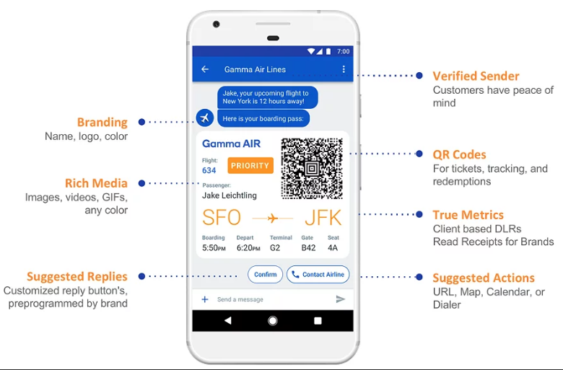 | Функциональность в режиме одного окна, Больше интерактивного контента, Простая интеграция функций, Поиск новых клиентов | Работа только с одним файлом, неудобный механизм одновременной работы | RCS — новая технология, которая объединяет возможности сервисов SMS и MMS. С её помощью компания может делать текстовые рассылки, дополненные мультимедийным контентом и интерактивными элементами.
CVS | Централизованная система управления версиями, популярная в 1990-е - начале 2000-х годов. Хранит историю изменений определённого набора файлов, как правило, исходного кода программного обеспечения, и облегчает совместную работу группы людей над одним проектом | 1990г. | Централизованные | CVS использует архитектуру клиент-сервер. Обычно клиент и сервер соединяются через локальную сеть или через Интернет, но могут работать и на одной машине, если необходимо вести историю версий локального проекта. Серверное ПО обычно работает под управлением Unix (хотя существует CVS-сервер и для Windows NT), тогда как CVS-клиенты доступны во всех популярных операционных системах.Сервер хранит в специальном хранилище (репозитории) текущие версии проекта и историю изменений, а клиент соединяется с ним, чтобы получить нужную ему версию или записать новую. Получив с сервера нужную версию (check-out), клиент создаёт локальную копию проекта (или его части) — так называемую рабочую копию. После того, как в файлы, находящиеся в рабочей копии, внесены необходимые изменения, они пересылаются на сервер (check-in). | 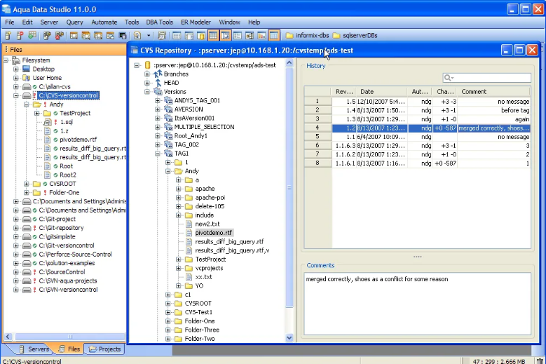 | Это одна из надежных систем контроля версий. Это не позволяет совершать коммит с ошибками. Скрипты написаны в RCS. | Изменения CVS отнимают много времени. CVS не выполняет фиксацию, если в фиксации есть ошибка. | Этот инструмент долгое время использовался как система контроля версий. Это надежный программный инструмент, но из-за новых проблем другие альтернативы сделали его ограниченным.
Subversion | Subversion - это высокофункциональная система управления версиями с открытым исходным кодом, разработанная CollabNet Inc, а затем использованная Apache Software Foundation | 2000г. | Централизованная | Работа в Subversion мало отличается от работы в других централизованных системах управления версиями. Клиенты копируют файлы из хранилища, создавая локальные рабочие копии, затем вносят изменения в рабочие копии и фиксируют эти изменения в хранилище. Несколько клиентов могут одновременно обращаться к хранилищу. Для совместной работы над файлами в Subversion преимущественно используется модель копирование — изменение — слияние. Кроме того, для файлов, не допускающих слияние (различные бинарные форматы файлов), можно использовать модель блокирование — изменение — разблокирование. | 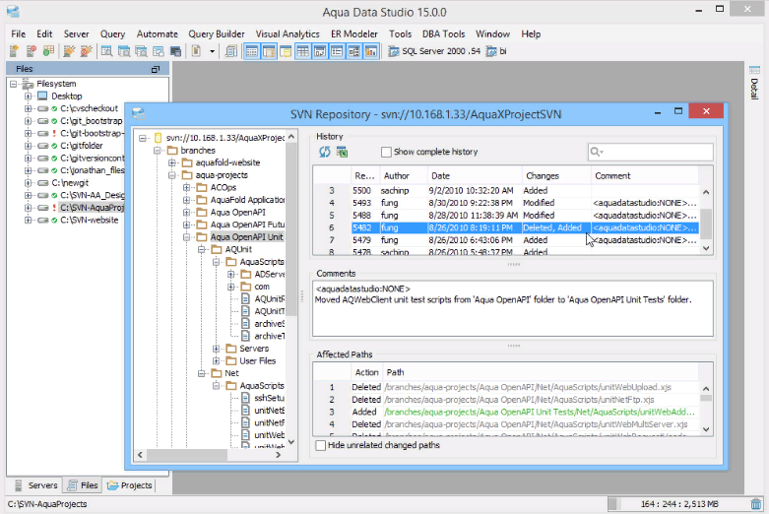 | SVN легко настраивается. Последние изменения принимаются и наблюдаются. | Центральный репозиторий SVN требует времени на фиксацию изменений. Новичкам сложно выучить SVN. | Subversion всё ещё используется некоторыми сообществами разработчиков открытого программного обеспечения (в том числе сообществами, ранее использовавшими CVS), но почти все крупные проекты перешли на DVCS. В числе последних пользователей Subversion среди открытых проектов остаётся FreeBSD, но и они анонсировали переход на Git.
Aegis | Aegis, созданная Питером Миллером в 1991 году, является первой альтернативой централизованным системам управления версиями. Все операции в ней производятся через файловую систему Unix. К сожалению, в Aegis нет встроенной поддержки работы по сети, но взаимодействия можно осуществлять, используюя такие протоколы, как NFS, HTTP, FTP. | 1991г. | Распределённая |  | 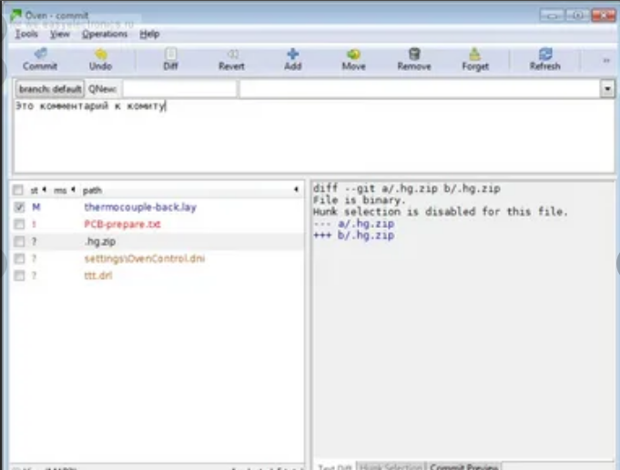 | 1. Надежный контроль корректности загружаемых изменений. 2. Возможность предоставлять различные уровни доступа к фалам репозитория, что дает приличный уровень безопасности. 3. Качественная документация. 4. Возможность переименовывать файлы, сохраненные в репозитории, без потери истории изменений. 5. Возможность работы с локальным репозиторием, если отсутствует сетевой доступ к главному репозиторию. | 1. Отсутствие встроенной поддержки сетевого взаимодействия. 2. Сложность настройки и работы с репозиторием. 3. Слабые графические интерфейсы. | Сложность работы Aegis может оттолкнуть пользователей от использования систем контроля версий, поэтому ее нельзя рекомендовать для ознакомления или ведения небольших программных проектов. Однако, она имеет ряд преимуществ, которые могут быть полезны в некоторых специфических ситуациях, особенно, когда требуется жесткий контроль за качеством разрабатываемого программного обеспечения.
Monoton | Система управления версиями. | 2003г. | Централизованная | Monotone версии 0.26 внесла серьезные изменения во внутренние структуры базы данных, включая новую структуру, известную разработчикам Monotone как реестр. Монотонные базы данных, созданные с версией 0.26, не могут обмениваться ревизиями со старыми монотонными базами данных. Старые базы данных сначала должны быть обновлены до нового формата. Новый протокол netsync несовместим с более ранними версиями Monotone. | 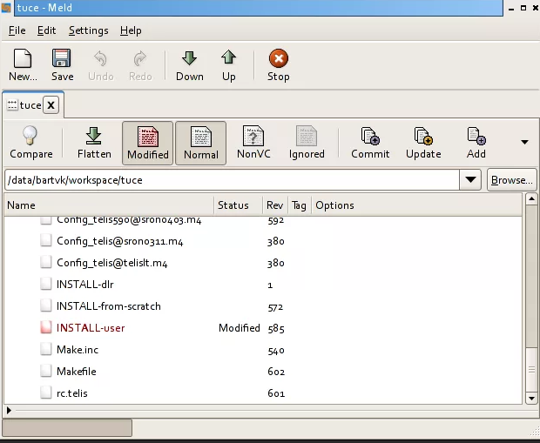 | 1. Простой и понятный набор команд, схожий с командами Subversion и CVS. 2. Поддерживает переименование и перемещение файлов и директорий. 3. Качественная документация, значительно облегчающая использование системы контроля версий. | 1. Низкая скорость работы. 2. Отсутствие мощных графических оболочек. 3. Возможные (но чрезвычайно низкие) совпадения хэш - кода отличных по содержанию ревизий. | Monotone - это мощный и удобный инструмент для управления версиями разрабатываемого проекта. Набор команд - продуман и интуитивно понятен, особенно, он будет удобен для пользователей, привыкших к работе c Subversion и CVS. Прекрасно оформленная и полная документация позволит быстро освоиться и использовать все возможности Subversion на полную мощность. Однако, относительно низкая скорость работы и отсутствие мощных графических оболочек, возможно, сделает работу с большими проектами несколько затруднительной. Поэтому, если вам требуется система контроля версий для поддержки сложных и объемных продуктов, стоит обратить внимание на Git или Mercurial.
Git
Bazaar
Arch
Perforce
Mercurial
TFS

